分岐器半径計算
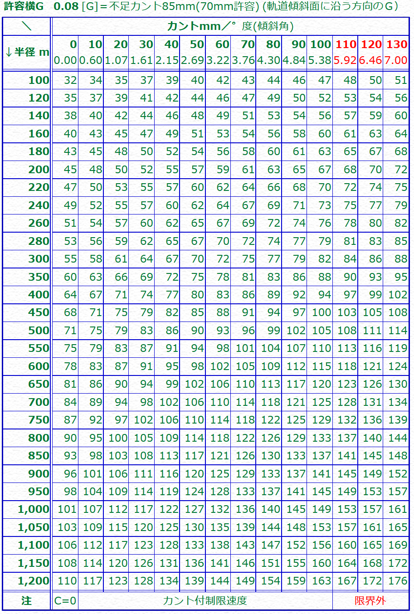
片分岐
軌間mm | 1067 | 1067 | 1067 | 1067 | 1067 | 1067 | 1067 | 1067 | 1067 | 1067 | 1067 | 1067 | 1067 | 1067 | 1067 | 1067 | 1067 | 1067 | 1067 | 1067 | 1067 | 1067 | 1067 | 1067 | 1067 | 1067 | 1067 | 1067 | 1067 | 1067 | 1067
分岐番数 | 4 | 5 | 6 | 7 | 8 | 9 | 10 | 11 | 12 | 13 | 14 | 15 | 16 | 17 | 18 | 19 | 20 | 22 | 24 | 26 | 28 | 30 | 34 | 38 | 42 | 46 | 50 | 54 | 58 | 62 | 66
水平移動距離m | 4 | 4 | 4 | 4 | 4 | 4 | 4 | 4 | 4 | 4 | 4 | 4 | 4 | 4 | 4 | 4 | 4 | 4 | 4 | 4 | 4 | 4 | 4 | 4 | 4 | 4 | 4 | 4 | 4 | 4 | 4

分岐器半径m | 34.1 | 53.4 | 76.8 | 104.6 | 136.6 | 172.9 | 213.4 | 258.2 | 307.3 | 360.6 | 418.3 | 480.2 | 546.3 | 616.7 | 691.4 | 770.4 | 853.6 | 1032.9 | 1229.2 | 1442.6 | 1673.1 | 1920.6 | 2466.9 | 3081.5 | 3764.4 | 4515.5 | 5335.0 | 6222.7 | 7178.8 | 8203.1 | 9295.7
分岐角度° | 14.250032698 | 11.421186275 | 9.5272833815 | 8.1712335599 | 7.15266875 | 6.3596602397 | 5.7248104522 | 5.205124405 | 4.7718880608 | 4.4051963235 | 4.0908169778 | 3.818304866 | 3.5798212165 | 3.3693686358 | 3.1822805424 | 3.0148715175 | 2.8641923683 | 2.6039053452 | 2.386978848 | 2.2034122304 | 2.0460603773 | 1.9096825077 | 1.6850485215 | 1.5076966661 | 1.3641207863 | 1.2455113744 | 1.1458773954 | 1.0610026333 | 0.98783379724 | 0.92410544286 | 0.86810126428
曲線距離m | 8.4919538676 | 10.634645221 | 12.774483997 | 14.912672725 | 17.049822788 | 19.186277251 | 21.322243294 | 23.457853345 | 25.593195973 | 27.728332642 | 29.863307331 | 31.998152342 | 34.132891925 | 36.267544642 | 38.402124942 | 40.536644238 | 42.671111666 | 46.939919171 | 51.208592207 | 55.477161774 | 59.745650024 | 64.01407321 | 72.550770286 | 81.087320662 | 89.623766233 | 98.160134332 | 106.69644355 | 115.23270696 | 123.76893404 | 132.30513183 | 140.84130565
直線側換算 | 8.4046769231 | 10.564356436 | 12.715696552 | 14.862172589 | 17.005571984 | 19.146904615 | 21.286783042 | 23.4256 | 25.563618718 | 27.701022157 | 29.837941401 | 31.974472808 | 34.11068878 | 36.246644771 | 38.382383963 | 40.517940484 | 42.653341661 | 46.923762519 | 51.193780477 | 55.463488355 | 59.732952502 | 64.002221605 | 72.540312216 | 81.077962957 | 89.615299419 | 98.152403544 | 106.68933107 | 115.22612122 | 123.76280241 | 132.29939572 | 140.83591713
平行移動距離m | 1.067 | 1.067 | 1.067 | 1.067 | 1.067 | 1.067 | 1.067 | 1.067 | 1.067 | 1.067 | 1.067 | 1.067 | 1.067 | 1.067 | 1.067 | 1.067 | 1.067 | 1.067 | 1.067 | 1.067 | 1.067 | 1.067 | 1.067 | 1.067 | 1.067 | 1.067 | 1.067 | 1.067 | 1.067 | 1.067 | 1.067
直線移動距離m | 7.580625 | 9.4233 | 11.27375 | 13.128642857 | 14.9863125 | 16.845833333 | 18.70665 | 20.568409091 | 22.430875 | 24.293884615 | 26.157321429 | 28.0211 | 29.88515625 | 31.749441176 | 33.613916667 | 35.478552632 | 37.343325 | 41.073204545 | 44.8034375 | 48.533942308 | 52.264660714 | 55.99555 | 63.457720588 | 70.920276316 | 78.383107143 | 85.846141304 | 93.30933 | 100.77263889 | 108.2360431 | 115.69952419 | 123.16306818
直線側換算 | 7.347375 | 9.2367 | 11.11825 | 12.995357143 | 14.8696875 | 16.742166667 | 18.61335 | 20.483590909 | 22.353125 | 24.222115385 | 26.090678571 | 27.9589 | 29.82684375 | 31.694558824 | 33.562083333 | 35.429447368 | 37.296675 | 41.030795455 | 44.7645625 | 48.498057692 | 52.231339286 | 55.96445 | 63.430279412 | 70.895723684 | 78.360892857 | 85.825858696 | 93.29067 | 100.75536111 | 108.2199569 | 115.68447581 | 123.14893182

Z軸距離m | 1.866 | 1.866 | 1.866 | 1.866 | 1.866 | 1.866 | 1.866 | 1.866 | 1.866 | 1.866 | 1.866 | 1.866 | 206.713 | 1.866 | 1.866 | 1.866 | 1.866 | 1.866 | 1.866 | 1.866 | 1.866 | 1.866 | 1.866 | 1.866 | 1.866 | 1.866 | 1.866 | 1.866 | 1.866 | 1.866 | 1.866
直線部水平距離 | 0.4739047619 | 0.37696969697 | 0.31317482517 | 0.26793846154 | 0.23416470588 | 0.2079752322 | 0.18706766917 | 0.16998757764 | 0.15577043478 | 0.14375111111 | 0.1334559387 | 0.12453837597 | 12.932191593 | 0.10985974026 | 0.10374671815 | 0.098278586279 | 0.093358348968 | 0.084862015504 | 0.077783760313 | 0.071795782464 | 0.066664114833 | 0.062217282578 | 0.05489422453 | 0.049113766234 | 0.044434868887 | 0.040570010635 | 0.037323732373 | 0.034558518391 | 0.032174804905 | 0.030098731707 | 0.028274349997

両分岐 |  | ※単純な2倍
軌間mm | 1067 | 1067 | 1067 | 1067 | 1067 | 1067 | 1067 | 1067 | 1067 | 1067 | 1067 | 1067 | 1067 | 1067 | 1067 | 1067 | 1067 | 1067 | 1067 | 1067 | 1067 | 1067 | 1067 | 1067 | 1067 | 1067 | 1067 | 1067 | 1067 | 1067 | 1067
分岐番数 | 4 | 5 | 6 | 7 | 8 | 9 | 10 | 11 | 12 | 13 | 14 | 15 | 16 | 17 | 18 | 19 | 20 | 22 | 24 | 26 | 28 | 30 | 34 | 38 | 42 | 46 | 50 | 54 | 58 | 62 | 66
水平移動距離 | 4 | 4 | 4 | 4 | 4 | 4 | 4 | 4 | 4 | 4 | 4 | 4 | 4 | 4 | 4 | 4 | 4 | 4 | 4 | 4 | 4 | 4 | 4 | 4 | 4 | 4 | 4 | 4 | 4 | 4 | 4

分岐器半径m | 136.6 | 213.4 | 307.3 | 418.3 | 546.3 | 691.4 | 853.6 | 1032.9 | 1229.2 | 1442.6 | 1673.1 | 1920.6 | 2185.2 | 2466.9 | 2765.7 | 3081.5 | 3414.4 | 4131.4 | 4916.7 | 5770.3 | 6692.2 | 7682.4 | 9867.6 | 12326.0 | 15057.5 | 18062.2 | 21340.0 | 24891.0 | 28715.1 | 32812.4 | 37182.8
分岐角度° | 7.15266875 | 5.7248104522 | 4.7718880608 | 4.0908169778 | 3.5798212165 | 3.1822805424 | 2.8641923683 | 2.6039053452 | 2.386978848 | 2.2034122304 | 2.0460603773 | 1.9096825077 | 1.7903474204 | 1.6850485215 | 1.5914471055 | 1.5076966661 | 1.4323198909 | 1.3021207605 | 1.1936189025 | 1.1018079584 | 1.0231117332 | 0.95490755462 | 0.84256980834 | 0.75388095919 | 0.68208455772 | 0.62277408055 | 0.57295302055 | 0.53051268675 | 0.49392607485 | 0.46206023379 | 0.43405685976
曲線距離m | 17.049822788 | 21.322243294 | 25.593195973 | 29.863307331 | 34.132891925 | 38.402124942 | 42.671111666 | 46.939919171 | 51.208592207 | 55.477161774 | 59.745650024 | 64.01407321 | 68.282443522 | 72.550770286 | 76.819060757 | 81.087320662 | 85.355554583 | 93.891958646 | 102.42829538 | 110.96458032 | 119.50082456 | 128.03703623 | 145.10938489 | 162.18166015 | 179.25388298 | 196.32606706 | 213.39822169 | 230.47035342 | 247.54246697 | 264.61456587 | 281.68665279
平行移動距離m | 1.067 | 1.067 | 1.067 | 1.067 | 1.067 | 1.067 | 1.067 | 1.067 | 1.067 | 1.067 | 1.067 | 1.067 | 1.067 | 1.067 | 1.067 | 1.067 | 1.067 | 1.067 | 1.067 | 1.067 | 1.067 | 1.067 | 1.067 | 1.067 | 1.067 | 1.067 | 1.067 | 1.067 | 1.067 | 1.067 | 1.067
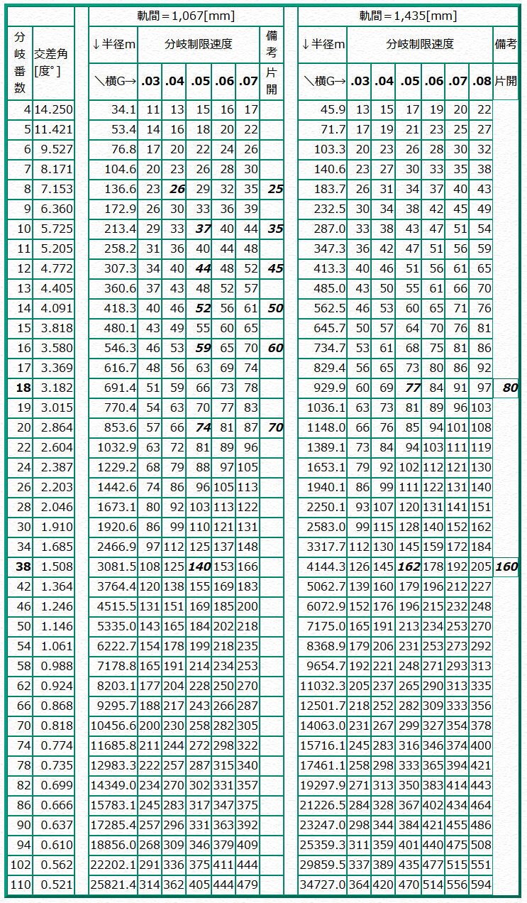

 |  |  |  |  |  |  |  |  |  |  |  | おまけ |  |  |  |  |  |  |  |  |  | 軌間 | 1067
 |  |  |  |  |  |  |  |  |  |  |  | 自線絶対R | -1673.1 |  | 区間勾配 | 28 |  |  |  |  |  | 左番数 | 26 |  | 左半径
 |  |  |  |  |  |  |  |  |  |  |  | 他線絶対R | 546.3 |  | 後勾配 | 0 |  | 40.534263959 |  | 4.06 |  | 水平移動 | 4 |  | 左曲線長
 |  |  |  |  |  |  |  |  |  |  |  |  |  |  | 縦曲線半径 | 4000 |  | 28.142857143 |  |  |  | 右番数 | 16 |  | 右半径
 |  |  |  |  |  |  |  |  |  |  |  | 自線半径 | -1673.1 |  | 目標深度 | 16 |  |  |  |  |  | 水平移動 | 4 |  | 右曲線長
 |  |  |  |  |  |  |  |  |  |  |  | 相対半径 | 411.82956204 |  |  |  |  |  |  |  |  |  |  |  | 直線換算
 |  |  |  |  |  |  |  |  |  |  |  |  |  |  | 単純勾配長 | 459.61595215
 |  |  |  |  |  |  |  |  |  |  |  |  |  |  | 平行換算 | 459.43588857
 |  |  |  |  |  |  |  |  |  |  |  |  |  |  | 単純勾配高 | 12.86420488

 |  |  |  |  |  |  |  |  |  |  |  |  |  |  | 縦曲線長 | 112
 |  |  |  |  |  |  |  |  |  |  |  |  |  |  | 平行換算 | 111.98536591
 |  |  |  |  |  |  |  |  |  |  |  |  |  |  | 縦移動距離 | 1.56789756
 |  |  |  |  |  |  |  |  |  |  |  |  |  |  | 潜り角度 | 1.6042818264
 |  |  |  |  |  |  |  |  |  |  |  |  |  |  |  | 1.6038627712

 |  |  |  |  |  |  |  |  |  |  |  | 曲線半径 | 530 | m |  |  |  | 曲線半径 | 820 | m
 |  |  |  |  |  |  |  |  |  |  |  | 速度制限 | 45 | km/h |  |  |  | 想定カント | 50 | mm
 |  |  |  |  |  |  |  |  |  |  |  | 軌間 | 1067 | mm |  |  |  | 軌間 | 1067 | mm
 |  |  |  |  |  |  |  |  |  |  |  | 許容不足 | 70 | mm | 一般列車50 電車気動車60 高性能電車70 振り子110 |  |  | 許容不足 | 70 | mm

 |  |  |  |  |  |  |  |  |  |  |  |  |  |  |  |  |  | 本則 | 100.22474744
 |  |  |  |  |  |  |  |  |  |  |  | カント | 40 | mm |  |  |  | 曲線制限 | 108.23255386
 |  |  |  |  |  |  |  |  |  |  |  | 本則 | 80.576051033 | km/h

 |  |  |  |  |  |  |  |  |  |  |  | L1 | 16 | m
 |  |  |  |  |  |  |  |  |  |  |  | L2 | 18 | m
 |  |  |  |  |  |  |  |  |  |  |  | L3 | 28.35 | m
 |  |  |  |  |  |  |  |  |  |  |  | TCL長 | 28.35 | m

 |  |  |  |  |  |  |  |  |  |  |  | ※最大カントは1067mmで105mmまで

摩擦係数
制輪子摩擦係数計算表

 | bve_original | JRS1 | JRS4 | 1トレース | 4トレース
0 | 0.26 | 0.28 | 0.25 | 0.28 | 0.25
1 | 0.25619512195 |  |  | 0.27477734375 | 0.24705882353
2 | 0.25257142857 |  |  | 0.26979389313 | 0.24423076923
3 | 0.24911627907 |  |  | 0.26503358209 | 0.24150943396
4 | 0.24581818182 |  |  | 0.26048175182 | 0.23888888889
5 | 0.24266666667 |  |  | 0.256125 | 0.23636363636
6 | 0.23965217391 |  |  | 0.25195104895 | 0.23392857143
7 | 0.23676595745 |  |  | 0.24794863014 | 0.23157894737
8 | 0.234 |  |  | 0.24410738255 | 0.22931034483
9 | 0.23134693878 |  |  | 0.24041776316 | 0.22711864407
10 | 0.2288 | 0.24 | 0.24 | 0.23687096774 | 0.225
11 | 0.22635294118 |  |  | 0.23345886076 | 0.22295081967
12 | 0.224 |  |  | 0.23017391304 | 0.22096774194
13 | 0.22173584906 |  |  | 0.22700914634 | 0.21904761905
14 | 0.21955555556 |  |  | 0.22395808383 | 0.2171875
15 | 0.21745454545 |  |  | 0.22101470588 | 0.21538461538
16 | 0.21542857143 |  |  | 0.2181734104 | 0.21363636364
17 | 0.21347368421 |  |  | 0.21542897727 | 0.21194029851
18 | 0.2115862069 |  |  | 0.21277653631 | 0.21029411765
19 | 0.20976271186 |  |  | 0.21021153846 | 0.20869565217
20 | 0.208 | 0.215 | 0.215 | 0.20772972973 | 0.20714285714
21 | 0.20629508197 |  |  | 0.20532712766 | 0.20563380282
22 | 0.20464516129 |  |  | 0.203 | 0.20416666667
23 | 0.20304761905 |  |  | 0.20074484536 | 0.20273972603
24 | 0.2015 |  |  | 0.19855837563 | 0.20135135135
25 | 0.2 |  |  | 0.1964375 | 0.2
26 | 0.19854545455 |  |  | 0.19437931034 | 0.19868421053
27 | 0.19713432836 |  |  | 0.19238106796 | 0.1974025974
28 | 0.19576470588 |  |  | 0.19044019139 | 0.19615384615
29 | 0.19443478261 |  |  | 0.18855424528 | 0.19493670886
30 | 0.19314285714 | 0.193 | 0.195 | 0.18672093023 | 0.19375
31 | 0.19188732394 |  |  | 0.18493807339 | 0.19259259259
32 | 0.19066666667 |  |  | 0.18320361991 | 0.19146341463
33 | 0.18947945205 |  |  | 0.181515625 | 0.19036144578
34 | 0.18832432432 |  |  | 0.1798722467 | 0.18928571429
35 | 0.1872 |  |  | 0.17827173913 | 0.18823529412
36 | 0.18610526316 |  |  | 0.17671244635 | 0.18720930233
37 | 0.18503896104 |  |  | 0.17519279661 | 0.18620689655
38 | 0.184 |  |  | 0.17371129707 | 0.18522727273
39 | 0.18298734177 |  |  | 0.17226652893 | 0.18426966292
40 | 0.182 | 0.173 | 0.178 | 0.17085714286 | 0.18333333333
41 | 0.18103703704 |  |  | 0.16948185484 | 0.18241758242
42 | 0.18009756098 |  |  | 0.16813944223 | 0.18152173913
43 | 0.17918072289 |  |  | 0.16682874016 | 0.18064516129
44 | 0.17828571429 |  |  | 0.16554863813 | 0.17978723404
45 | 0.17741176471 |  |  | 0.16429807692 | 0.17894736842
46 | 0.17655813953 |  |  | 0.16307604563 | 0.178125
47 | 0.17572413793 |  |  | 0.16188157895 | 0.17731958763
48 | 0.17490909091 |  |  | 0.16071375465 | 0.17653061224
49 | 0.17411235955 |  |  | 0.15957169118 | 0.17575757576
...
式:μ=a(1+bv)/(1+cv)

a: | 0.26 |  |  | 0.28 | 0.25
b: | 0.01 |  |  | 0.0049 | 0.008
c: | 0.025 |  |  | 0.024 | 0.02
aは0km/hのときのμ最終値
bは上への引っ張り度合い
cは下への引っ張り度合い
まず(ほぼ絶対)b<<c

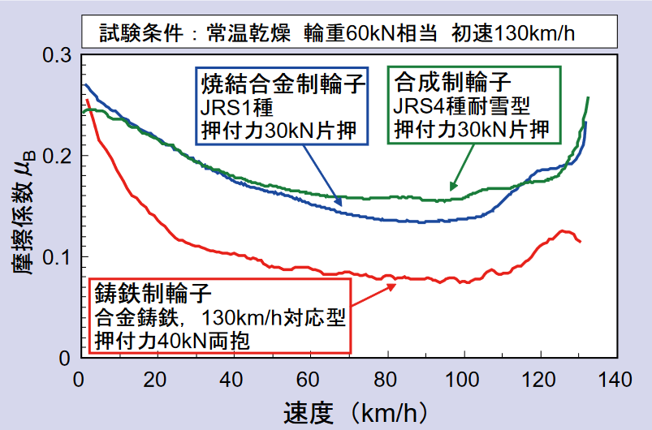
 | bve_original | JRS1 | JRS4 | 1トレース | 4トレース
km/h | mu1 | mu2 | mu3 | mu4 | mu0
0 | 0.26 | 0.28 | 0.25 | 0.28 | 0.25
1 | 0.25619512195 |  |  | 0.27477734375 | 0.24705882353
2 | 0.25257142857 |  |  | 0.26979389313 | 0.24423076923
3 | 0.24911627907 |  |  | 0.26503358209 | 0.24150943396
4 | 0.24581818182 |  |  | 0.26048175182 | 0.23888888889
5 | 0.24266666667 |  |  | 0.256125 | 0.23636363636
6 | 0.23965217391 |  |  | 0.25195104895 | 0.23392857143
7 | 0.23676595745 |  |  | 0.24794863014 | 0.23157894737
8 | 0.234 |  |  | 0.24410738255 | 0.22931034483
9 | 0.23134693878 |  |  | 0.24041776316 | 0.22711864407
10 | 0.2288 | 0.24 | 0.24 | 0.23687096774 | 0.225
11 | 0.22635294118 |  |  | 0.23345886076 | 0.22295081967
12 | 0.224 |  |  | 0.23017391304 | 0.22096774194
13 | 0.22173584906 |  |  | 0.22700914634 | 0.21904761905
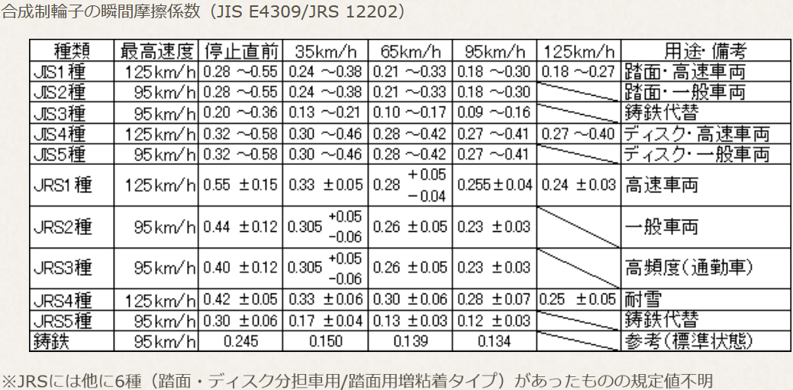
14 | 0.21955555556 |  |  | 0.22395808383 | 0.2171875
15 | 0.21745454545 |  |  | 0.22101470588 | 0.21538461538
16 | 0.21542857143 |  |  | 0.2181734104 | 0.21363636364
17 | 0.21347368421 |  |  | 0.21542897727 | 0.21194029851
18 | 0.2115862069 |  |  | 0.21277653631 | 0.21029411765
19 | 0.20976271186 |  |  | 0.21021153846 | 0.20869565217
20 | 0.208 | 0.215 | 0.215 | 0.20772972973 | 0.20714285714
21 | 0.20629508197 |  |  | 0.20532712766 | 0.20563380282
22 | 0.20464516129 |  |  | 0.203 | 0.20416666667
23 | 0.20304761905 |  |  | 0.20074484536 | 0.20273972603
24 | 0.2015 |  |  | 0.19855837563 | 0.20135135135
25 | 0.2 |  |  | 0.1964375 | 0.2
26 | 0.19854545455 |  |  | 0.19437931034 | 0.19868421053
27 | 0.19713432836 |  |  | 0.19238106796 | 0.1974025974
28 | 0.19576470588 |  |  | 0.19044019139 | 0.19615384615
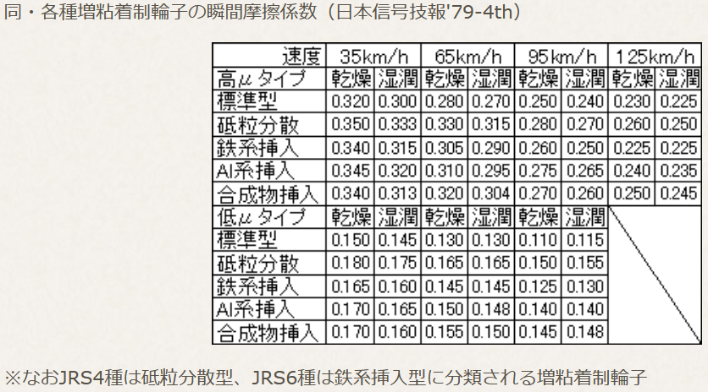
29 | 0.19443478261 |  |  | 0.18855424528 | 0.19493670886
30 | 0.19314285714 | 0.193 | 0.195 | 0.18672093023 | 0.19375
31 | 0.19188732394 |  |  | 0.18493807339 | 0.19259259259
32 | 0.19066666667 |  |  | 0.18320361991 | 0.19146341463
33 | 0.18947945205 |  |  | 0.181515625 | 0.19036144578
34 | 0.18832432432 |  |  | 0.1798722467 | 0.18928571429
35 | 0.1872 |  |  | 0.17827173913 | 0.18823529412
36 | 0.18610526316 |  |  | 0.17671244635 | 0.18720930233
37 | 0.18503896104 |  |  | 0.17519279661 | 0.18620689655
38 | 0.184 |  |  | 0.17371129707 | 0.18522727273
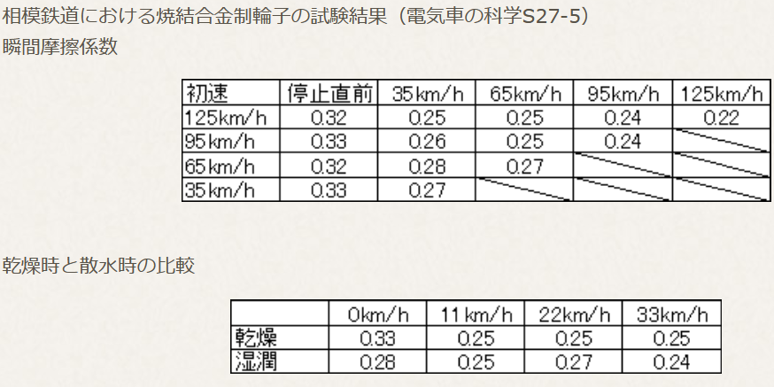
39 | 0.18298734177 |  |  | 0.17226652893 | 0.18426966292
40 | 0.182 | 0.173 | 0.178 | 0.17085714286 | 0.18333333333
41 | 0.18103703704 |  |  | 0.16948185484 | 0.18241758242
42 | 0.18009756098 |  |  | 0.16813944223 | 0.18152173913
43 | 0.17918072289 |  |  | 0.16682874016 | 0.18064516129
44 | 0.17828571429 |  |  | 0.16554863813 | 0.17978723404
45 | 0.17741176471 |  |  | 0.16429807692 | 0.17894736842
46 | 0.17655813953 |  |  | 0.16307604563 | 0.178125
47 | 0.17572413793 |  |  | 0.16188157895 | 0.17731958763
48 | 0.17490909091 |  |  | 0.16071375465 | 0.17653061224 | from:https://bvestudy.exblog.jp/19410776/
49 | 0.17411235955 |  |  | 0.15957169118 | 0.17575757576
50 | 0.17333333333 | 0.155 | 0.17 | 0.15845454545 | 0.175
51 | 0.17257142857 |  |  | 0.15736151079 | 0.17425742574
52 | 0.17182608696 |  |  | 0.15629181495 | 0.17352941176
53 | 0.17109677419 |  |  | 0.15524471831 | 0.17281553398
54 | 0.17038297872 |  |  | 0.1542195122 | 0.17211538462
55 | 0.16968421053 |  |  | 0.15321551724 | 0.17142857143
56 | 0.169 |  |  | 0.15223208191 | 0.17075471698
57 | 0.16832989691 |  |  | 0.15126858108 | 0.17009345794
58 | 0.16767346939 |  |  | 0.15032441472 | 0.16944444444
59 | 0.16703030303 |  |  | 0.14939900662 | 0.16880733945
60 | 0.1664 | 0.143 | 0.162 | 0.14849180328 | 0.16818181818
61 | 0.16578217822 |  |  | 0.14760227273 | 0.16756756757
62 | 0.16517647059 |  |  | 0.14672990354 | 0.16696428571
63 | 0.16458252427 |  |  | 0.14587420382 | 0.16637168142
64 | 0.164 |  |  | 0.14503470032 | 0.16578947368
65 | 0.16342857143 |  |  | 0.1442109375 | 0.1652173913
66 | 0.16286792453 |  |  | 0.14340247678 | 0.16465517241
67 | 0.16231775701 |  |  | 0.14260889571 | 0.1641025641
68 | 0.16177777778 |  |  | 0.14182978723 | 0.16355932203
69 | 0.16124770642 |  |  | 0.14106475904 | 0.16302521008
70 | 0.16072727273 | 0.135 | 0.158 | 0.14031343284 | 0.1625
71 | 0.16021621622 |  |  | 0.13957544379 | 0.16198347107
72 | 0.15971428571 |  |  | 0.13885043988 | 0.16147540984
73 | 0.15922123894 |  |  | 0.1381380814 | 0.16097560976
74 | 0.15873684211 |  |  | 0.13743804035 | 0.16048387097
75 | 0.15826086957 |  |  | 0.13675 | 0.16
76 | 0.15779310345 |  |  | 0.13607365439 | 0.15952380952
77 | 0.15733333333 |  |  | 0.13540870787 | 0.15905511811
78 | 0.15688135593 |  |  | 0.13475487465 | 0.15859375
79 | 0.15643697479 |  |  | 0.13411187845 | 0.15813953488
80 | 0.156 | 0.13 | 0.158 | 0.13347945205 | 0.15769230769
81 | 0.15557024793 |  |  | 0.13285733696 | 0.1572519084
82 | 0.15514754098 |  |  | 0.13224528302 | 0.15681818182
83 | 0.15473170732 |  |  | 0.13164304813 | 0.15639097744
84 | 0.15432258065 |  |  | 0.13105039788 | 0.15597014925
85 | 0.15392 |  |  | 0.13046710526 | 0.15555555556
86 | 0.15352380952 |  |  | 0.12989295039 | 0.15514705882
87 | 0.15313385827 |  |  | 0.12932772021 | 0.15474452555
88 | 0.15275 |  |  | 0.12877120823 | 0.15434782609
89 | 0.15237209302 |  |  | 0.12822321429 | 0.15395683453
90 | 0.152 | 0.13 | 0.155 | 0.1276835443 | 0.15357142857
91 | 0.15163358779 |  |  | 0.12715201005 | 0.15319148936
92 | 0.15127272727 |  |  | 0.12662842893 | 0.15281690141
93 | 0.15091729323 |  |  | 0.12611262376 | 0.15244755245
94 | 0.15056716418 |  |  | 0.1256044226 | 0.15208333333
95 | 0.15022222222 |  |  | 0.12510365854 | 0.15172413793
96 | 0.14988235294 |  |  | 0.12461016949 | 0.15136986301
97 | 0.14954744526 |  |  | 0.12412379808 | 0.15102040816
98 | 0.1492173913 |  |  | 0.12364439141 | 0.15067567568
99 | 0.14889208633 |  |  | 0.12317180095 | 0.15033557047
100 | 0.14857142857 | 0.131 | 0.155 | 0.12270588235 | 0.15
101 | 0.14825531915 |  |  | 0.12224649533 | 0.14966887417
102 | 0.14794366197 |  |  | 0.12179350348 | 0.14934210526
103 | 0.14763636364 |  |  | 0.12134677419 | 0.14901960784
104 | 0.14733333333 |  |  | 0.12090617849 | 0.1487012987
105 | 0.14703448276 |  |  | 0.12047159091 | 0.14838709677
106 | 0.14673972603 |  |  | 0.12004288939 | 0.14807692308
107 | 0.14644897959 |  |  | 0.11961995516 | 0.14777070064
108 | 0.14616216216 |  |  | 0.11920267261 | 0.14746835443
109 | 0.14587919463 |  |  | 0.1187909292 | 0.14716981132
110 | 0.1456 | 0.145 | 0.166 | 0.11838461538 | 0.146875
111 | 0.14532450331 |  |  | 0.11798362445 | 0.14658385093
112 | 0.14505263158 |  |  | 0.11758785249 | 0.1462962963
113 | 0.14478431373 |  |  | 0.11719719828 | 0.14601226994
114 | 0.14451948052 |  |  | 0.11681156317 | 0.14573170732
115 | 0.14425806452 |  |  | 0.11643085106 | 0.14545454545
116 | 0.144 |  |  | 0.11605496829 | 0.14518072289
117 | 0.14374522293 |  |  | 0.11568382353 | 0.14491017964
118 | 0.14349367089 |  |  | 0.11531732777 | 0.14464285714
119 | 0.14324528302 |  |  | 0.11495539419 | 0.14437869822
120 | 0.143 | 0.185 | 0.174 | 0.11459793814 | 0.14411764706
121 | 0.14275776398 |  |  | 0.11424487705 | 0.14385964912
122 | 0.14251851852 |  |  | 0.11389613035 | 0.14360465116
123 | 0.14228220859 |  |  | 0.11355161943 | 0.14335260116
124 | 0.14204878049 |  |  | 0.11321126761 | 0.14310344828
125 | 0.14181818182 |  |  | 0.112875 | 0.14285714286
126 | 0.14159036145 |  |  | 0.11254274354 | 0.14261363636
127 | 0.14136526946 |  |  | 0.11221442688 | 0.14237288136
128 | 0.14114285714 |  |  | 0.11188998035 | 0.14213483146
129 | 0.14092307692 |  |  | 0.11156933594 | 0.14189944134
130 | 0.14070588235 | 0.2 | 0.177 | 0.11125242718 | 0.14166666667
131 | 0.14049122807 |  |  | 0.11093918919 | 0.14143646409
132 | 0.14027906977 |  |  | 0.11062955854 | 0.14120879121
133 | 0.14006936416 |  |  | 0.11032347328 | 0.14098360656
134 | 0.13986206897 |  |  | 0.11002087287 | 0.14076086957
135 | 0.13965714286 |  |  | 0.10972169811 | 0.14054054054
136 | 0.13945454545 |  |  | 0.10942589118 | 0.14032258065
137 | 0.13925423729 |  |  | 0.10913339552 | 0.14010695187
138 | 0.13905617978 |  |  | 0.10884415584 | 0.13989361702
139 | 0.1388603352 |  |  | 0.10855811808 | 0.13968253968
140 | 0.13866666667 | 0.21 | 0.179 | 0.10827522936 | 0.13947368421
141 | 0.13847513812 |  |  | 0.10799543796 | 0.13926701571
142 | 0.13828571429 |  |  | 0.10771869328 | 0.1390625
143 | 0.13809836066 |  |  | 0.10744494585 | 0.13886010363
144 | 0.13791304348 |  |  | 0.10717414722 | 0.13865979381
145 | 0.13772972973 |  |  | 0.10690625 | 0.13846153846
146 | 0.1375483871 |  |  | 0.10664120782 | 0.13826530612
147 | 0.13736898396 |  |  | 0.10637897527 | 0.13807106599
148 | 0.13719148936 |  |  | 0.10611950791 | 0.13787878788
149 | 0.13701587302 |  |  | 0.10586276224 | 0.13768844221
150 | 0.13684210526 | 0.213 | 0.18 | 0.10560869565 | 0.1375

